Schedule
Ab in den Süden mit Kurs auf die Kanaren
AMR125 | 21 Tage | 02.12.2024 - 23.12.2024

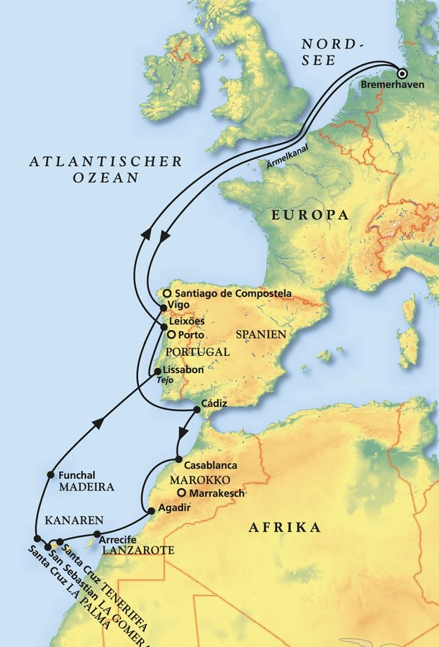
D | Date | Day | A/B/C | STA | STD | Port | Port Code
1 | 2-Dec-24 | 2024-12-02 | B | 8:00:00 | 19:00:00 | Bremerhaven | DEBRV
2 | 3-Dec-24 | 2024-12-03 | C | - | - | At sea | -
3 | 4-Dec-24 | 2024-12-04 | C | - | - | At sea | -
4 | 5-Dec-24 | 2024-12-05 | C | - | - | At sea | -
5 | 6-Dec-24 | 2024-12-06 | B | 8:00:00 | 20:00:00 | Vigo | ESVGO
6 | 7-Dec-24 | 2024-12-07 | C | - | - | At sea | -
7 | 8-Dec-24 | 2024-12-08 | B | 7:00:00 | 17:00:00 | Cadiz | ESCAD
8 | 9-Dec-24 | 2024-12-09 | B | 7:00:00 | 13:00:00 | Casablanca | MACAS
9 | 10-Dec-24 | 2024-12-10 | B | 7:00:00 | 21:00:00 | Agadir | MAAGA
10 | 11-Dec-24 | 2024-12-11 | B | 11:00:00 | 20:00:00 | Arrecife, Lanzarote | ESACE
11 | 12-Dec-24 | 2024-12-12 | B | 8:00:00 | 22:00:00 | Santa Cruz de Tenerife | ESSCT
12 | 13-Dec-24 | 2024-12-13 | B | 8:00:00 | 23:00:00 | San Sebastian de la Gomera | ESSSG
13 | 14-Dec-24 | 2024-12-14 | B | 8:00:00 | 18:00:00 | Santa Cruz de La Palma | ESSCP
14 | 15-Dec-24 | 2024-12-15 | B | 14:30:00 | - | Funchal, Madeira | PTFNC
15 | 16-Dec-24 | 2024-12-16 | B | - | 18:00:00 | Funchal, Madeira | PTFNC
16 | 17-Dec-24 | 2024-12-17 | C | - | - | At sea | -
17 | 18-Dec-24 | 2024-12-18 | B | 9:00:00 | 18:00:00 | Lisbon | PTLIS
18 | 19-Dec-24 | 2024-12-19 | B | 8:00:00 | 17:30:00 | Leixoes | PTLEI
19 | 20-Dec-24 | 2024-12-20 | C | - | - | At sea | -
20 | 21-Dec-24 | 2024-12-21 | C | - | - | At sea | -
21 | 22-Dec-24 | 2024-12-22 | C | - | - | At sea | -
- | 23-Dec-24 | 2024-12-23 | B | 8:00:00 | 18:00:00 | Bremerhaven | DEBRV

